详细设计编写规范
一、功能点层级关系
 | 每一个功能点的层级关系所包含的信息。
 | 1.功能概要：介绍该模块的业务场景以及作用。
 | 2.功能点所包含的信息：
 |  | 1)功能描述：展示该功能点的后台逻辑及SQL处理，返回前台数据组织。
 |  | 2)相关数据表：展示该功能点涉及到的数据表操作。
 |  | 3)调用接口：展示该功能点需要调用的核心接口或三方接口等信息。
 |  | 4)流程图：展示整个功能点的流程设计。
 |  | 5)页面：展示该功能点的页面，其中包括输入输出要素等信息。
 |  | 6)输入输出要素：展示页面上的输入输出要素，包括隐藏要素等信息。
 |  | 7)响应码：通讯过程中返回的响应信息。
 |  | 8)参与人员：该功能的发起人及参与人员。
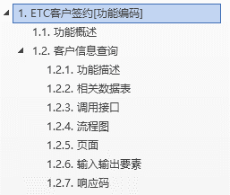

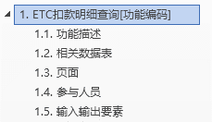
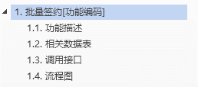

 |  |  |  |  | 后台功能详细设计 | 管理功能详细设计

 |  |  |  | 柜面功能详细设计

二、层级关系：文档中的层级关系展示
 | 1.一级关系：圆点；
 | 2.二级关系：方形；
 | 3.三级关系：菱形；
 | 4.四级关系：三角形
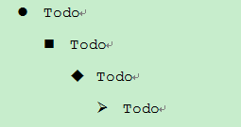

 |  |  | 层级展示图

三、页面：截图要求
 | 1.页面截图不允许截IE浏览器相关的信息，只允许截包含功能点的信息。
 | 2.页面截图必须居中。
 | 3.图片下方需要有注释，例如：（图：签约功能图），居中显示。
 | 4.页面中按钮需要添加序号，例如“①”、“②”；其中，“关闭”按钮不需要序号。
 | 5.若交易中需要打印凭证，将凭证样式填充到页面目录下。

四、输入输出要素
 | 展示该功能点需要用到的输入输出信息。
 | 1.字段名：录入前台要素名称,全部使用小写字母表示
 | 2.字段长度：录入字段的长度要求，同时记录字段类型；例如：Varchar(12)。其中括号使用英文模式的括号。
 | 3.字段书名：录入字段的中文描述。
 | 4.控件类型：前台所用的控件的类型。
 |  | 参见UI准则中的控件类型，例如：（Textbox：文本框）。
 | 5.备注：对于前台要素的要求，需要注明。例如：JS校验等信息；是否为刷卡或手工输入。

五、功能描述要求
 | 1.进行信息校验时，需要描述通过哪些查询条件，查询哪些数据表，获取校验字段。
 | 2.与其他系统进行交互时，必须描述出明确的接口。例如：BEAI540003卡信息查询。
 | 3.状态字段必须添加描述，例如：00.预登记。
 | 4.功能描述中的英文（表名、ETC卡号等）全部使用大写英文字母。
 | 5.功能描述中的括号全部使用中文模式下的括号，所有的标点符号均使用中文模式。
 | 6.功能描述中涉及的引用变量及beai接口通讯都需要添加双引号进行引用。
 | 7.返回柜面的响应信息必须明确，若需要外部系统返回的响应信息，则具体描述格式。
 | 8.接口、按钮、响应信息、状态等信息需要添加引号，进行引用。
 | 9.详细设计中如果发生流程变动，允许添加备注说明变动原因，防止忘记变动原因。

六、相关数据表
 | 1.数据表：该功能需操作的数据库表名称，表名全部使用大写
 | 2.数据表名称：数据库表对应的中文名称。
 | 3.操作：对该数据表进行的操作。
 |  | S：select(查询）；
 |  | U：update(更新）；
 |  | I：insert(插入）；
 |  | D：delete(删除）；
 | 4.备注：对于操作该数据表的那些字段或更新那些字段进行特殊说明。

七、调用接口
 | 1.展示与核心及别的系统需要交接的接口，包含：接口服务方，接口函数，备注。
 |  | 1)接口服务方：需要与哪个系统进行对接。例如：核心、三方
 |  | 2)接口函数：两个系统之间的接口名称。例如：540003
 |  | 3)备注：对调用接口进行说明。例如：卡信息查询
 | 2.添加三方接口明细列表，用于展示三方接口的详细信息。
 |  | 1）将原接口文档中的表格复制到excel中，修改格式后在复制到word文档中。
 |  | 2）表格共有四列（名称，说明，是否填写，来源）；其中名称、说明、是否填写三列以三方接口文档为主，来源需要自己分析填写，例如“获取柜面的机构代码”。
 |  | 3）三方明细列表总宽度要求和上面的接口表格宽度一致。
 |  | 4）一级列标题“1070开卡申请”加粗左对齐 ，二级列标题“名称”等居中， 表格内容左对齐

八、常用规则
 | 1.每个人完成详细设计后，需要通读全文，减少低级错误问题。
 | 2.标点符号：文档中所有的标点符号都必须用中文形式展示。
 | 3.文档中不允许出现错别字。
 | 4.详细设计中流程图附件及页面草图附件的命名规范：
 |  | 流程图_功能模块名_DD功能编号功能名称.vsd
 |  | 页面草图_功能模块名_DD功能编号功能名称.bmml
 | 5.详细设计中的每一步流程操作，都需要认真考虑是否可编码实现以及如何实现；确保编码人员根据详细设计无需多加思考即可完成编码。
 | 6.详细设计中的业务及技术问题都需由编写人驱动解决，确保无遗漏。若无法自行解决，可向上级负责人寻求协助，并跟踪解决情况，直至完全解决。
 | 7.详细设计中若存在需要打印凭证情况时，需要设计凭证样式并体现到设计文档中。
 | 8.详细设计中若存在需要excel导出情况时，需要将设计excel文件样式并体现到设计文档中。

九、详细设计伪代码编写实例
 | 在详细设计中，将数据库操作使用伪代码的方式编写出来，其中包括insert,delete,update,select四种。
 | 1.insert SQL：

 |  | 登记数据库时，需要具体描述新增数据是从哪些表中获取的。

 | 2.delete SQL：

 | 3.update SQL：

 | 4.select SQL：

 | 5.伪代码格式
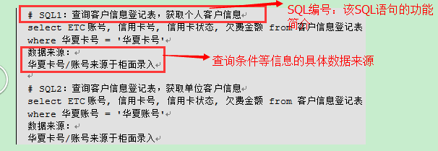

 | 格式要求：
 | # SQL编号：SQL功能简介
 | SQL语句
 | 数据来源：
 | 查询条件等信息的来源
 | 若存在多个SQL语句，每个SQL语句之间间隔一行，进行区分
 | SQL编号使用大写的"SQL"字母

十、流程图格式要求
 | 1.要求流程图的每个甬道的宽度相同
 | 2.流程边框与甬道边框相隔两个方格。
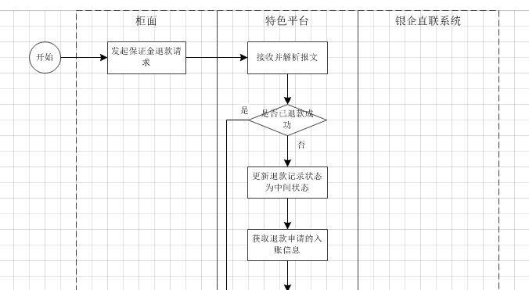

十一、华夏银行西安分行ETC项目使用术语
 | 1.特色业务系统
 | 2.三方
 | 3.BEAI
 | 4.柜面
 | 5.柜员
 | 6.系统管理员：
 | 7.会计部
 | 8.ETC卡
 | 10.本交易由柜面/特色业务系统后台/三方发起
 | 11.本交易由特色业务系统后台/三方每天定时发起
 | 12.特色业务系统组织报文，调用三方“开卡申请1070”接口
 | 特色业务系统接收三方返回的报文
 | 若返回“执行失败”，则回显柜台三方的错误信息；
 | 若返回“执行成功”，XXXX
 | 13.特色业务系统组织报文，调用“BEAI540003卡信息查询”接口
 | 特色业务系统接收BEAI返回的报文
 | 若返回成功，XXXX
 | 若返回失败，XXXX
 | 若通讯超时，XXXX

十二、修改规则
 | 在[变更履历]中新增一条记录，写明变更内容、最后更新日；普通变更版本号增加0.01，阶段性变更大版号加0.1；

测试案例编写规范
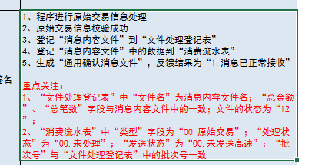
一、测试案例编写规范
 | 测试案例的命名：测试案例_测试阶段_功能模块名_功能编号功能名称.xlsx
 | 变更履历中若发生变化，需要追加变更记录
 | sheet页命名规则：功能编号_功能名称

二、测试内容填写
 | 测试用例编号：填写“功能编号_功能名称_01”，序号依次递增；
 | 用例描述：针对测试功能点的详细描述；
 | 正/反例：选择“整理”“反例”；
 | 步骤名称：测试关键点所在的步骤，如：客户信息校验，加卡申请，写卡，加卡确认；
 | 发起渠道：选择“柜面”,“三方”，“后台”；
 | 输入要素：测试交易所涉及到的输入要素信息。，包括柜面录入的，后台传输的；
 | 预期结果：包括柜面展示要素、柜面输入要素控制、柜面按钮控制、数据库执行操作；
 | 其中，预期结果中发生数据库执行操作后，需要描述重点关注的字段等信息
 | 例如：

